Image
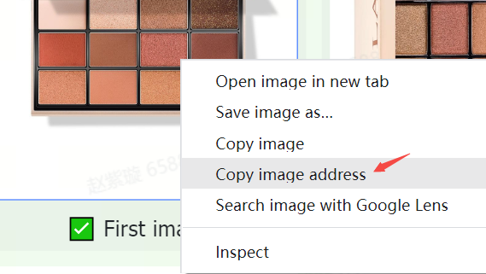
图片规则和要求 | 示例
TikTok Shop 上的商品必须使用清晰准确的图片。图片应仅显示待售商品，并与商品名称和描述保持一致。 | 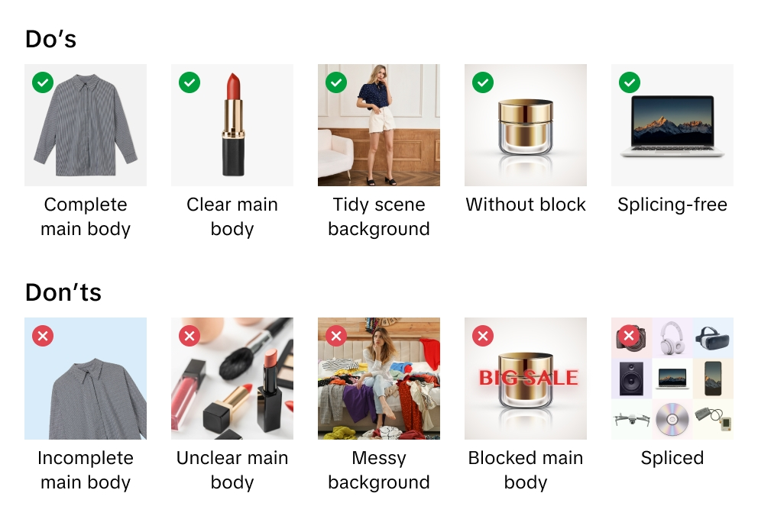
TikTok Shop 保留拒绝不符合我们规则或要求的图片的权利。
上传图片时，确认你已证实自己具有出于商业目的使用图片的权利和权限。
我们建议为每种商品至少上传 5 张图片，包括正面和背面图片。附加图片应从不同角度展示商品及其详细信息。 始终使用高质量图片，这是客户了解你商品的主要方式。
支持的图片文件格式包括 JPEG、JPG 或 PNG。
最低图片分辨率为 600x600 像素。我们建议使用 1600x1600 像素。

主图
优化主图质量。主图是客户对你商品的第一印象，也是最重要的印象。
为你的主图使用白色背景。颜色参数为（RGB 255, 255, 255）。
主图长宽比必须为 3:4 到 4:3，最长边必须至少为 600 像素。
你的商品应占据主图至少 85% 的可用空间。

附加图片
至少添加 4 张附加图片。使用附加图片突出显示主图中未显示的特征。展示不同的角度和细节，并添加商品的特写图片。
附加图片建议而非强制使用白色背景。

变体图片
应采用不同图片显示颜色、尺寸或其他变体之间的差异，帮助客户做出购买决策。
变体图片建议而非强制使用白色背景。

图片上传说明
什么是图片 URL？ 图片 URL 是用于指定图片位置的网络地址。URL 必须直接链接到图片，并且通常以指示图片格式的文件扩展名结尾或包含该文件扩展名，如“. jpg”或“.png”。例如，https://example.com/images/picture.jpg。
你可以通过 2 种方式上传图片文件：
1）对于存储在你电脑上的图片 如果你已经在电脑上命名并保存了商品图片文件，可以将你的图片文件上传到 TikTok Shop 的媒体中心。 上传图片文件后，复制每张图片提供的 URL 链接。 将图片 URL 粘贴到主图、附加图片或变体图片的正确电子表格列中。


2）对于在线存储的图片 如果你已在 Web 服务器上命名并保存了商品图片文件，则可以将图片 URL 添加到你的发品中。 要查找 URL，请右击服务器上的图片然后选择“复制图片地址”、“URL”或“位置”。 将图片 URL 粘贴到主图、附加图片或变体图片的正确电子表格列中。

